Keluhan Driver
Laporan Keluhan Driver — TSC Logistics
Diekspor: 12 Mar 2026, 16:03 | Total: 7 laporan
No | Nama Driver | No Polisi | Vendor | No LT | Origin | Destinasi | Keluhan | Status | Waktu Lapor | Foto Bukti | Link Foto
1 | RAYNOR | B 1234 TES | TESTING VENDOR | LT-TESTING 2 | JAMBI | PADANG | AAAAA | BARU | 12/03/2026 16:01 | 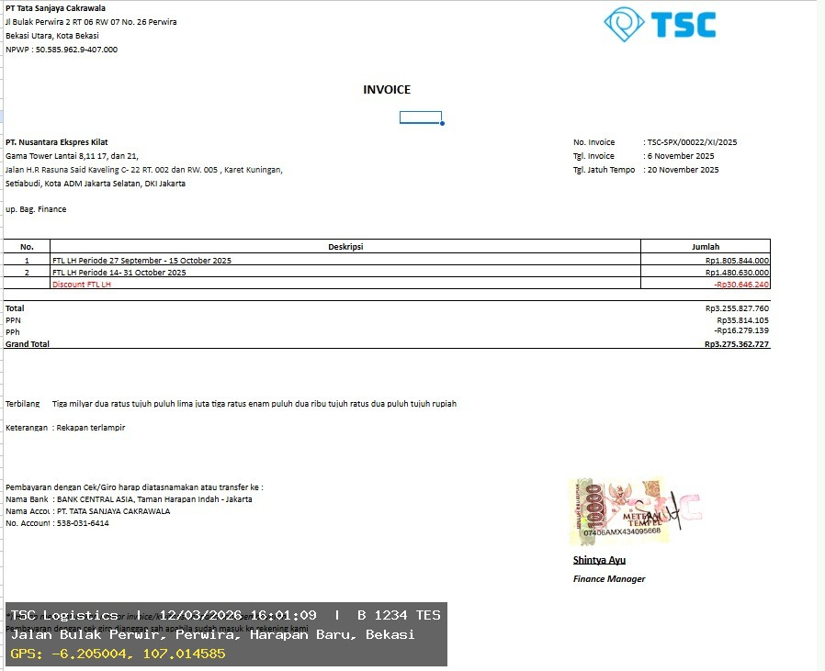 | 🔗 Buka Foto
2 | TESTING | B 1234 TES | TESTING VENDOR | LT-TESTING 1 | JAMBI | PADANG | AAAA | BARU | 12/03/2026 15:58 |  | 🔗 Buka Foto
3 | TESTING | B 1234 TES | TESTING VENDOR | LT-TESTING 1 | JAMBI | PADANG | AAA | BARU | 12/03/2026 15:56 |  | 🔗 Buka Foto
4 | TESTING 2 | B 1234 TES | TESTING VENDOR | LT-TESTING 1 | JAMBI | PADANG | HALOO | BARU | 12/03/2026 15:55 | 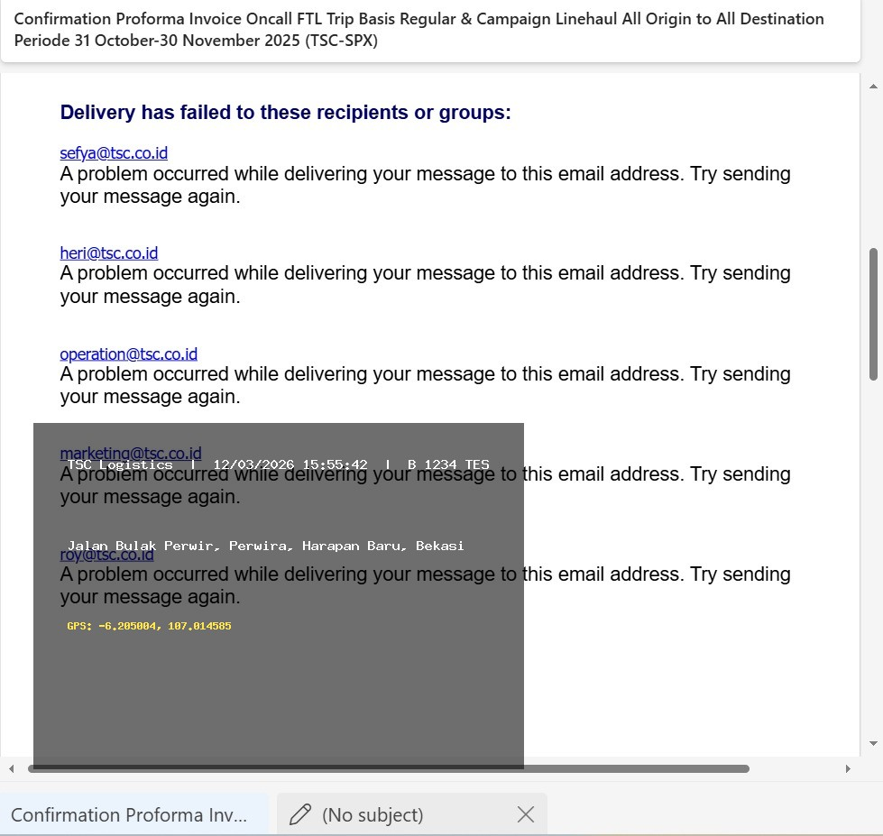 | 🔗 Buka Foto
5 | Evan | B 1234 s | Tsc | Kajdbfbkck | Cakung | Tigaraksa | Macet | BARU | 12/03/2026 15:49 | 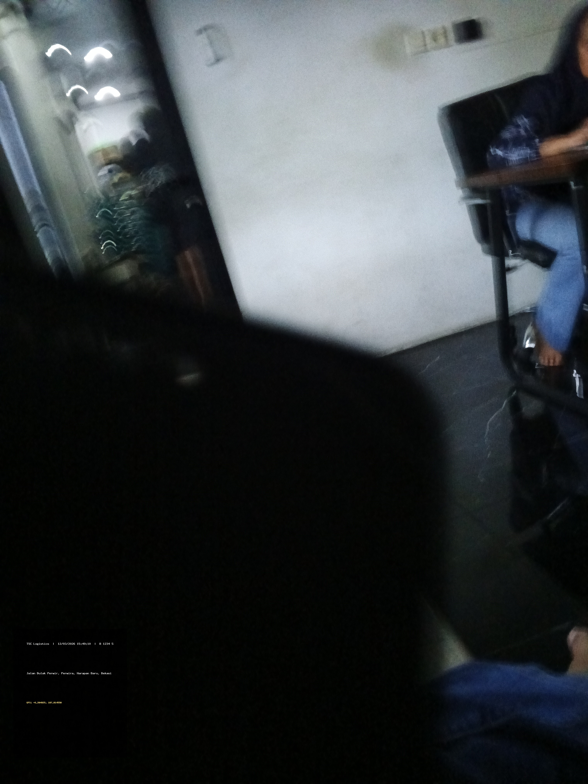 | 🔗 Buka Foto
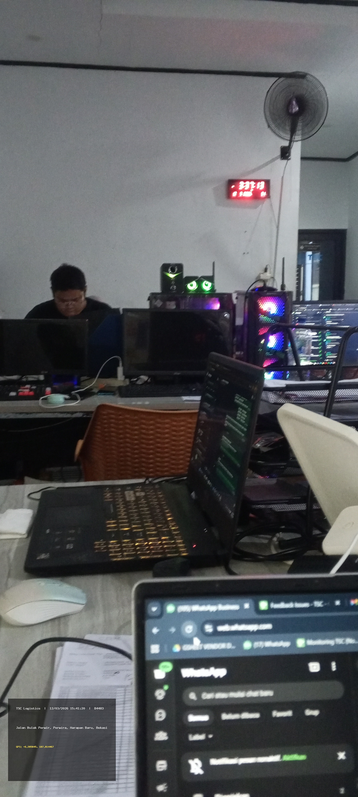
6 | Mutiara | B4483 | Hasna | Lt2384910481 | Cakung | Dc | Macet | BARU | 12/03/2026 15:41 |  | 🔗 Buka Foto
7 | RAYNOR | B 1234 TES | TESTING VENDOR | LT-TESTING 1 | JAMBI | PADANG | TESTING DONG | BARU | 12/03/2026 15:38 | 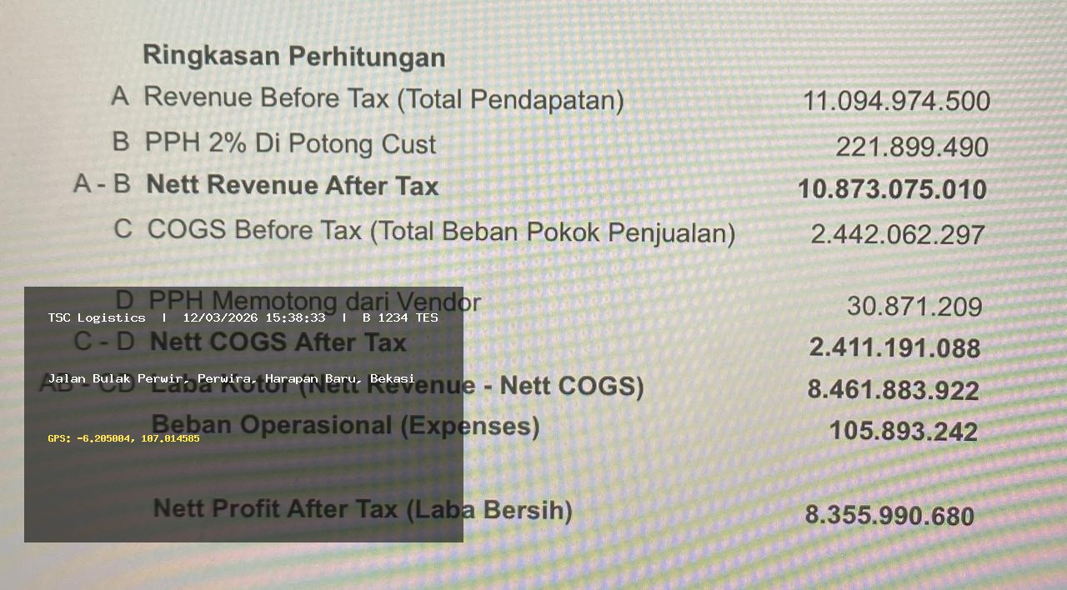 | 🔗 Buka Foto

